Defects
Bug list

Defect ID | Module/Function | Title | Description | Images | QC Activity | Severity | Priority | Status | Created Date | Assigned to | Corrective Action
DI_01 | Luồng đăng ký tài khoản | Giao diện đăng ký tài khoản | Truy cập vào ứng dụng > Bấm vào nút [ĐĂNG KÝ] Kết quả mong muốn: Màn hình hiển thị popup 'ĐĂNG KÝ TÀI KHOẢN' gồm 2 trường nhập thông tin: 1. Nhập tài khoản 2. Nhập mật khẩu Và 2 nút: 1. ĐỒNG Ý 2. HỦY Kết quả thực tế: Màn hình hiển thị popup 'ĐĂNG KÝ TÀI KHOẢN' padding lề quá sát. Trường 'Nhập mật khẩu" chữ "n" không viết hoa | 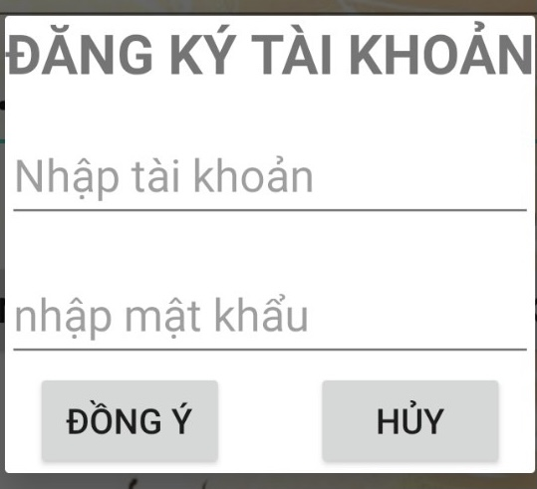 | User Interface | Cosmetic | Low | Oppened | 07/11/2022
DI_02 | Luồng đăng ký tài khoản | Thông báo tài khoản hoặc mật khẩu không hợp lệ | Truy cập vào ứng dụng > Truy cập màn hình 'ĐĂNG KÝ TÀI KHOẢN' > Để trống trường 'Nhập tài khoản' Nhập trường 'Nhập mật khẩu' > Bấm nút [ĐỒNG Ý] Kết quả mong muốn: Màn hình hiển thị cảnh báo: "Tài khoản hoặc mật khẩu không hợp lệ" Kết quả thực tế: Cảnh báo hiển thị "Username/password không hợp lệ!" |  | System Test | Cosmetic | Low | Oppened | 07/11/2022
DI_03 | Luồng đăng ký tài khoản | Thông báo đăng ký tài khoản thành công | Truy cập vào ứng dụng > Truy cập màn hình 'ĐĂNG KÝ TÀI KHOẢN' > 'Nhập trường 'Nhập tài khoản' Nhập trường 'Nhập mật khẩu' với mật khẩu >=8 ký tự, có chữ hoa và ký tự đặc biệt, KHÔNG có số Bấm nút [ĐỒNG Ý] Kết quả mong muốn: Màn hình hiển thị thông báo: "Đăng nhập thành công" Kết quả thực tế: Màn hình không hiển thị thông báo |  | System Test | Cosmetic | Low | Oppened | 07/11/2022
DI_04 | Luồn đăng nhập | Thông báo sai mật khẩu | Truy cập vào ứng dụng > 'Nhập trường 'UserName' với tên tài khoản đã đăng ký thành công Nhập trường 'Password' với mật khẩu KHÔNG tương ứng với username Kết quả mong muốn: Màn hình hiển thị cảnh báo: "Sai mật khẩu" Kết quả thực tế: Màn hình hiển thị cảnh báo: "Wrong password!" | 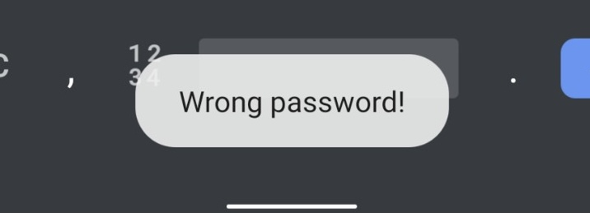 | System Test | Cosmetic | Low | Oppened | 07/11/2022
DI_05 | Luồng lấy lại mật khẩu | Giao diện 'Quên mật khẩu?' | Truy cập vào ứng dụng > Ở màn hình đăng nhập, bấm vào hyperlink 'Quên mật khẩu?' > Kết quả mong muốn:Màn hình hiển thị popup 'QUÊN MẬT KHẨU' bao gồm các thành phần: - 2 ô lựa chọn "Mật khẩu mới sẽ được gửi về:" 1. Email 2. Phone - 2 trường nhập thông tin 1. Thông tin email 2. Thông tin số điện thoại Kết quả thực tế: Padding lề quá sát | 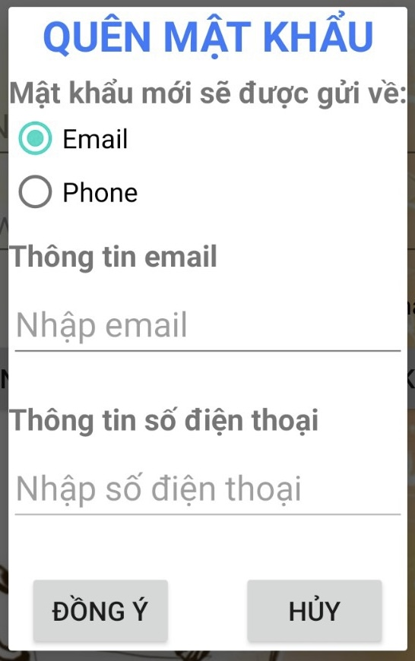 | User Interface | Cosmetic | Low | Oppened | 07/11/2022
DI_06 | Luồng lấy lại mật khẩu | Thông báo email không hợp lệ | Truy cập vào ứng dụng > Bấm vào hyperlink 'Quên mật khẩu?' > Ở trường "Mật khẩu mới sẽ được gửi về:" lựa chọn ô {Email} > Nhập trường 'Thông tin email' với địa chỉ email KHÔNG CÓ ký tự @ > Bấm nút [ĐỒNG Ý] Kết quả mong muốn: Màn hình hiển thị thông báo: "Email không hợp lệ" Kết quả thực tế: Màn hình hiển thị thông báo: "Đã xảy ra lỗi" | 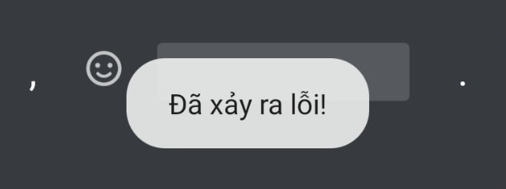 | System Test | Cosmetic | Low | Oppened | 08/11/2022
DI_07 | Luồng lấy lại mật khẩu | Chức năng gửi mật khẩu mới về email | Truy cập vào ứng dụng > Bấm vào hyperlink 'Quên mật khẩu?' > 'Ở "Mật khẩu mới sẽ được gửi về:" lựa chọn ô {Email} > Nhập email vào trường 'Thông tin email' > Bấm nút [ĐỒNG Ý] Kết quả mong muốn: Màn hình hiện thông báo: "Mật khẩu mới sẽ được gửi về địa chỉ email..." > Mật khẩu mặc định được gửi qua email Kết quả thực tế: Màn hình hiển thị thông báo: "Đã xảy ra lỗi"; Mật khẩu không được gửi vào email | 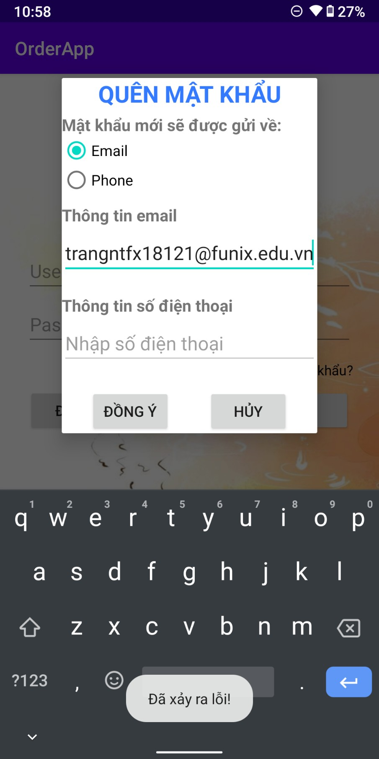 | System Test | Serious | High | Oppened | 08/11/2022
DI_08 | Luồng lấy lại mật khẩu | Chức năng gửi mật khẩu mới về phone | Truy cập vào ứng dụng > Bấm vào hyperlink 'Quên mật khẩu?' > 'Ở "Mật khẩu mới sẽ được gửi về:" lựa chọn ô {Phone} > Nhập số điện thoại hợp lệ vào trường 'Thông tin số điện thoại' > Bấm nút [ĐỒNG Ý] Kết quả mong muốn: Màn hình hiện thông báo: "Mật khẩu mới sẽ được gửi về số điện thoại..." > Mật khẩu mặc định được gửi qua SMS Kết quả thực tế: Màn hình hiển thị thông báo: "Số điện thoại không hợp lệ"; Mật khẩu không được gửi qua SMS | 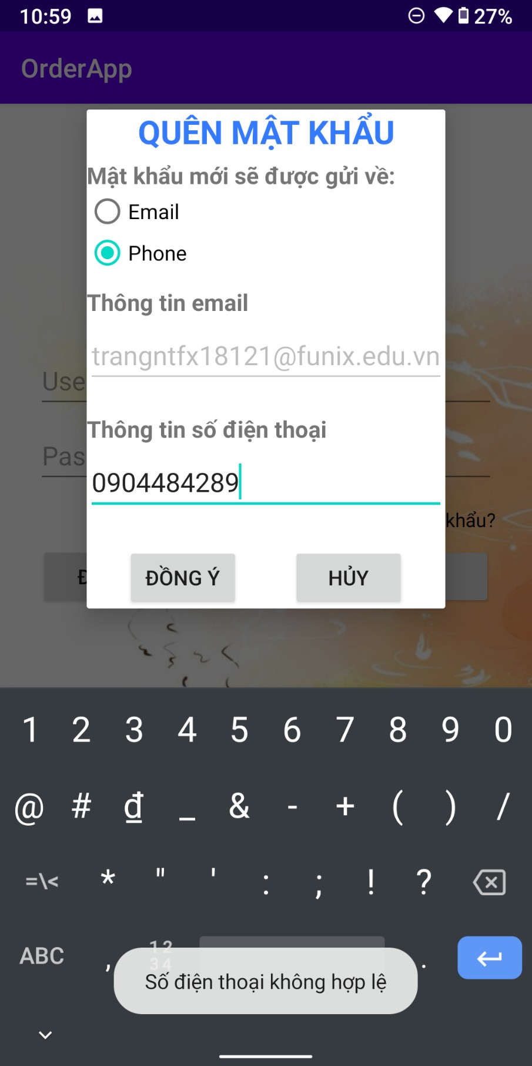 | System Test | Serious | High | Oppened | 08/11/2022
DI_09 | Luồng đổi mật khẩu | Giao diện popup 'Đổi mật khẩu' | Truy cập vào ứng dụng > Đăng nhập vào màn hình danh sách đồ uống > 'Bấm nút setting > Bấm nút 'Đổi mật khẩu' Kết quả mong muốn: Màn hình hiển thị popup 'ĐỔI MẬT KHẨU' gồm 3 trường nhập thông tin: 1. Mật khẩu cũ 2. Mật khẩu mới 3. Xác nhận mật khẩu mới Và 2 nút: [ĐỒNG Ý] & [HỦY] Kết quả thực tế: Padding lề quá sát | 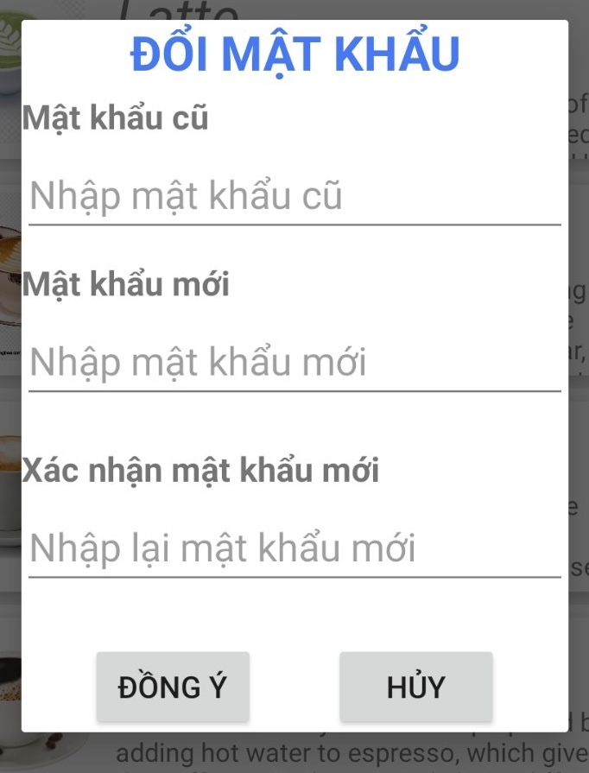 | User Interface | Cosmetic | Low | Oppened | 08/11/2022
DI_10 | Luồng đổi mật khẩu | Thông báo đổi mật khẩu thành công | Truy cập vào ứng dụng > Đăng nhập vào màn hình danh sách đồ uống > Truy cập màn hình 'Đổi mật khẩu' > Ở trường 'Mật khẩu cũ', nhập mật khẩu hợp lệ, tương ứng với usermane đã đăng ký > Ở trường 'Mật khẩu mới', nhập mật khẩu mới hợp lệ > Ở trường 'Xác nhận mật khẩu mới' nhập mật khẩu khớp với trường 'Mật khẩu mới' > Bấm nút [ĐỒNG Ý] Kết quả mong muốn: Màn hình hiển thị thông báo "Đổi mật khẩu thành công" Kết quả thực tế: Màn hình không hiển thị thông báo |  | System Test | Cosmetic | Low | Oppened | 08/11/2022
DI_11 | Luồng lựa chọn, thêm đồ uống vào giỏ hàng | Giao diện chi tiết đồ uống | Truy cập vào ứng dụng > Đăng nhập vào màn hình danh sách đồ uống > 'Bấm vào từng đồ uống cụ thể > Truy cập màn hình chi tiết đồ uống Kết quả mong muốn: Màn hình hiển thị: 1. Hình ảnh minh họa 2. Tên đồ uống 3. Giá tiền 4. Tình trạng còn hàng/ hết hàng 5. Số lượng đồ uống với các nút (+) (-) để tăng giảm, số lượng mặc định là 1 6. Các checkbox tùy chọn bổ sung: Hot, Iced, Toppings, Add Extra Cream 7. Mô tả chi tiết về đồ uống 8. Nút [THÊM VÀO GIỎ HÀNG] và nút [HỦY] Kết quả thực tế: Giao diện chi tiết đồ uống không có tình trạng còn hàng/hết hàng; Số lượng mặc định là 0 | 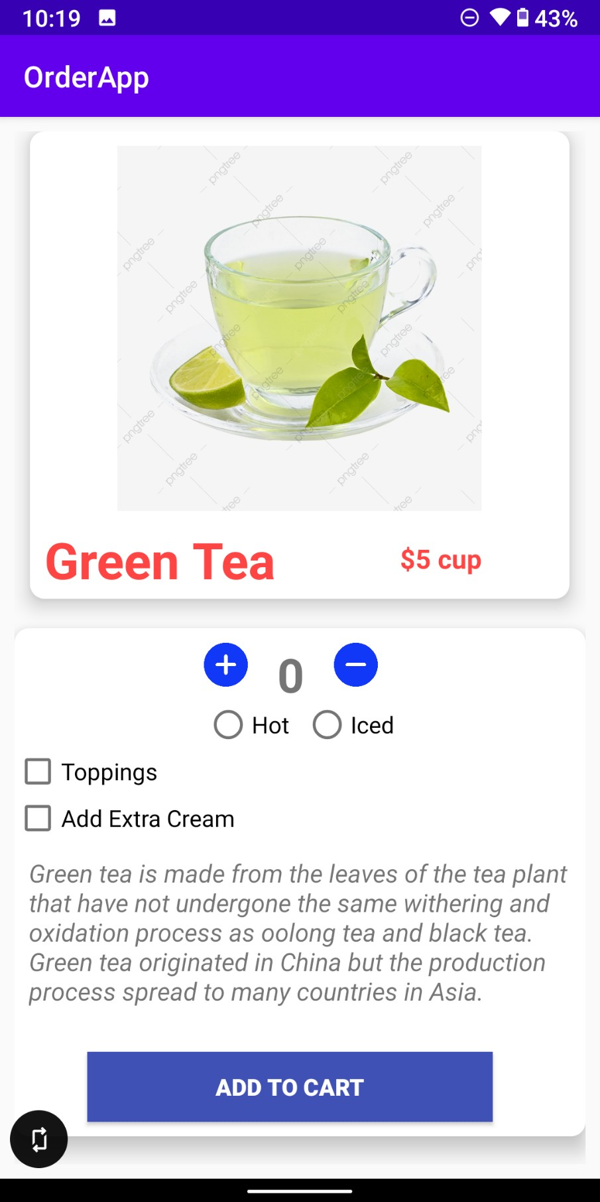 | User Interface | Medium | Medium | Oppened | 08/11/2022
DI_12 | Luồng lựa chọn, thêm đồ uống vào giỏ hàng | Chức năng thêm đồ uống với số lượng =0 | Truy cập vào ứng dụng > Đăng nhập vào màn hình danh sách đồ uống > Truy cập màn hình chi tiết đồ uống > Lựa chọn số lượng đồ uống =0 > Chọn 1 trong 2 checkbox {Hot} hoặc {Iced} > Chọn các chekbox {Toppings} và {Add Extra Cream} > Bấm nút [THÊM VÀO GIỎ HÀNG] Kết quả mong muốn: Khi số lượng đồ uống =0, bấm nút [THÊM VÀO GIỎ HÀNG] > Màn hình hiển thị thông báo: "Số lượng đồ uống không hợp lệ" Kết quả thực tế: Màn hình không hiển thị thông báo; Mặt hàng số lượng =0 vẫn được đưa vào giỏ hàng | 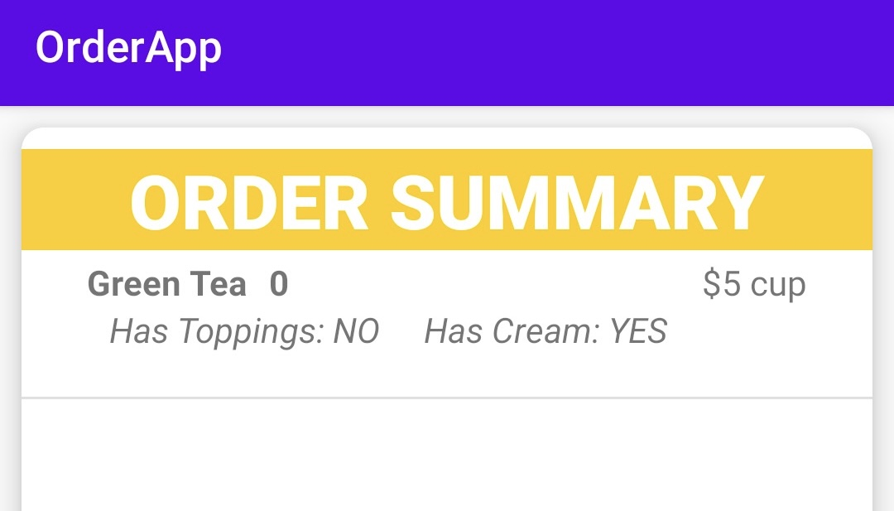 | System Test | Fatal | Immediately | Oppened | 08/11/2022
DI_13 | Luồng lựa chọn, thêm đồ uống vào giỏ hàng | Chức năng nút [HỦY] | Truy cập vào ứng dụng > Đăng nhập vào màn hình danh sách đồ uống > Truy cập màn hình chi tiết đồ uống > Bấm nút [HỦY] Kết quả mong muốn: Khi bấm nút [HỦY], quay trở lại màn hình danh sách đồ uống Kết quả thực tế: Không có nút [HỦY] |  | System Test | Medium | Medium | Oppened | 08/11/2022
DI_14 | Luồng xem, chỉnh sửa giỏ hàng | Giao diện giỏ hàng | Truy cập vào ứng dụng > Đăng nhập vào màn hình danh sách đồ uống > Truy cập màn hình giỏ hàng Kết quả mong muốn: Màn hình hiển thị những đồ uống đã được thêm vào giỏ hàng bao gồm các thông tin: 1. Tên đồ uống 2. Số lượng từng đồ uống & nút (+) (-) để tăng giảm số lượng 3. Tổng tiền 4. Nút [THANH TOÁN] & nút [QUAY LẠI] Kết quả thực tế: Không có nút (+) (-) để tăng giảm số lượng; Không có tổng tiền | 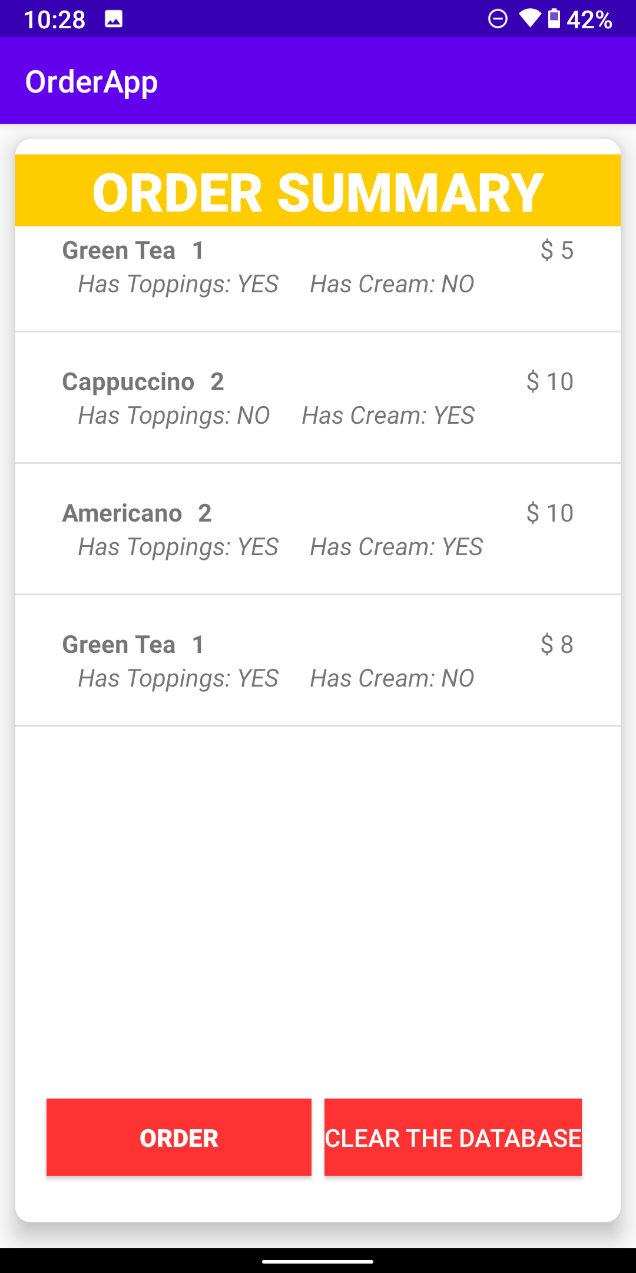 | System Test | Serious | High | Oppened | 08/11/2022
DI_15 | Luồng xem, chỉnh sửa giỏ hàng | Nút [XÓA TẤT CẢ] | Truy cập vào ứng dụng > Đăng nhập vào màn hình danh sách đồ uống > Truy cập màn hình giỏ hàng > Bấm nút [XÓA TẤT CẢ] Kết quả mong muốn: Tất cả đồ uống trong giỏ hàng được xóa Kết quả thực tế: Nút hiển thị [CLEAR THE DATABASE] | 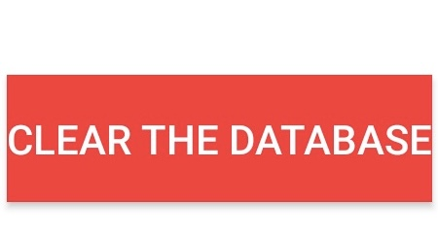 | User Interface | Cosmetic | Low | Oppened | 08/11/2022
DI_16 | Luồng xem, chỉnh sửa giỏ hàng | Nút [THANH TOÁN] | Truy cập vào ứng dụng > Đăng nhập vào màn hình danh sách đồ uống > Truy cập màn hình giỏ hàng > Bấm nút [THANH TOÁN] Kết quả mong muốn: Chuyển sang màn hình thanh toán Kết quả thực tế: Không chuyển sang màn hình thanh toán, Nút hiển thị [ORDER] |  | System Test | Serious | High | Oppened | 08/11/2022

